客户Accounts
表名：Customer：客户表
字段名Field Name | Chinese Name | 实例 | 有歧义的字段 | 需要显示的字段 | 一个？代表不知道如何表示，三个问号代表有歧义地方
[CustomerID] [int] IDENTITY(1,1) NOT NULL, | 客户ID
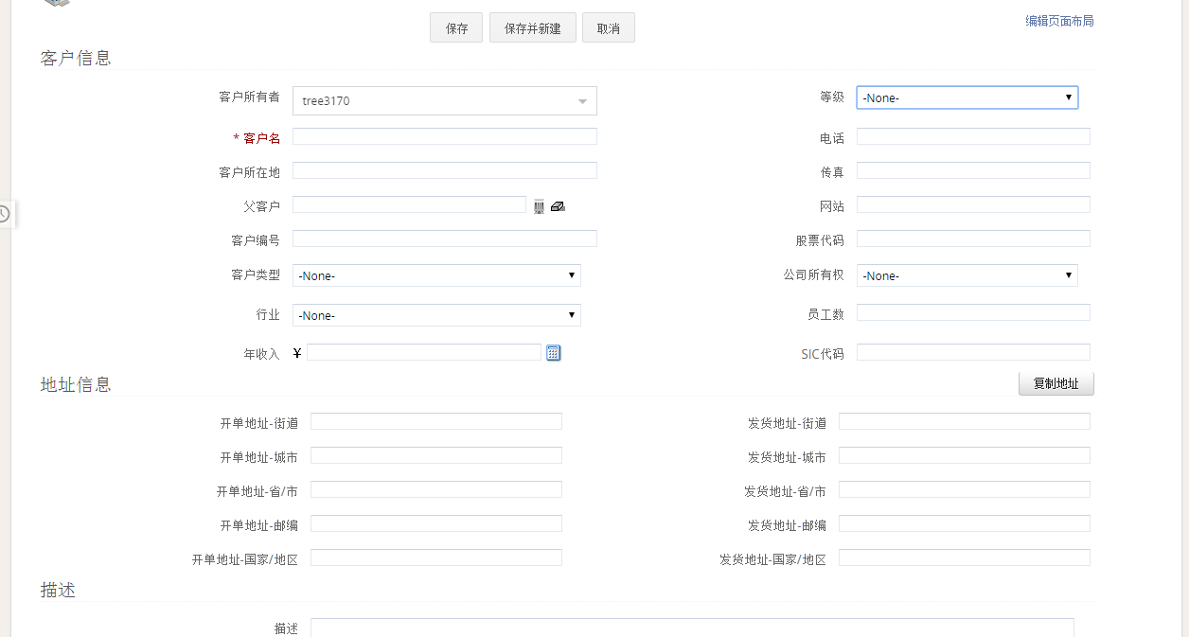
[CustomerRef] [nvarchar](50) NULL, | 客户引用ID
[Name] [nvarchar](500) NULL, -->公司名 自定义 | 客户公司名？ | 永昌紙品 | Name /Contact
[Website] [nvarchar](500) NULL, -->网站 | 客户网站 | www.szyczp.com
[Tel] [nvarchar](50) NULL, --》电话 | 电话 | 13924675096
[Fax] [nvarchar](50) NULL, --》传真 | 传真 | 0755-33605150
[Email] [nvarchar](50) NULL, --> 自定义 | 邮件 | yc@szyczp.com
[DeliveryAddress] [nvarchar](2000) NULL, ？？？ 为什么有的有而有的却为空？ | 发货地址 | 香港灣仔軒尼詩226號 寶華商業中心12樓
[MailAddress] [nvarchar](2000) NULL, ？？？ | 邮寄地址 | 12/F, Po Wah Commercial Centre, 226 Hennessy Road, Wanchai, Hong Kong
[CurrencyName] [nvarchar](5) NULL, --》Currency | 货币名 | HKD
[Contact] [nvarchar](50) NULL, --》客户名 | 客户名字？ | Tracy / Kelly / Dominic
[Remark] [nvarchar](4000) NULL,
[Direct] [nvarchar](50) NULL, -->电话 | ？？？ | 13510714573
[CompanyType] [nvarchar](50) NULL, 行业 | 行业 | Vender
[Class] [int] NULL, ？？？客户类型 | 客户类型？？？ | 0(里面有哪些值) | ()
[Discount] [decimal](18, 4) NULL, --》折扣 | 折扣 | 0(是以百分比存在吗)
[CreditLimit] [money] NULL, --》？？？ | ？ |  | Money类型是如何表示
[Enabled] [bit] NULL, --》？ | 激活状态？
[LatestEditBy] [nvarchar](50) NULL, 最后修改人 | 最后修改人 | Leo Suen
[BankAccount] [nvarchar](50) NULL, 银行账户 | 银行账户 | 招商銀行深圳羅湖支行 6226 0965 5042 7572 葉海岸
[PaymentTermID] [int] NULL, 付款方式ID？？？ | 付款方式ID？？？ | 13(数字是什么意思)
[CashAccountID] [int] NULL, 现金账号ID？？？ | 现金方式？？？ | 13(数字是什么意思)
[PaymentMethodDesc] [nvarchar](50) NULL, 付款方式描述 | 付款方式描述 | Cheque、T/T

[BlockingOffset] [int] NULL, ？？？NULL | ？？？ | 为什么是Null
[LatestEditTime] [datetime] NULL, 时间显示问题？为什么是31:05. | 最后编辑时间 | 时间格式问题31：05； 第一次创建数据这个字段会有值吗？
[StaffID] [int] NULL, 客户所有者Account Ower 为什么会有负数？ | 员工ID | 为什么有负数
[CreationTime] [datetime] NULL, | 创建时间

=============地址
[City] [nvarchar](50) NULL, | 城市
[State] [nvarchar](50) NULL, | 州
[CountryID] [int] NULL, | 国家ID | 会有一些什么值？
[PostNo] [nvarchar](50) NULL, --》 | 邮编
[DeliveryMethod] [nvarchar](50) NULL, --》 | 配送方式 | Free for delivery HK (one way, one location)
=================

[ARAccountID] [int] NULL,？？？ | 需要在CRM中表示吗？
[APAccountID] [int] NULL,？？？ | 需要在CRM中表示吗？
[SDAccountID] [int] NULL,？？？ | 需要在CRM中表示吗？
[PDAccountID] [int] NULL,？？？ | 需要在CRM中表示吗？

产品Item
表名：Item：产品表
字段名Field Name | Chinese Name | 实例 | 有问题的字段 | 需要显示的字段
[ItemID] [int] IDENTITY(1,1) NOT NULL, | 产品ID
[ItemRef] [nvarchar](50) NULL, | 产品Ref
[OldItemRef] [nvarchar](50) NULL, | old产品Ref？ |  | 为什么会有这个字段
[Enabled] [bit] NULL, ？？？ | 是否激活 | 1
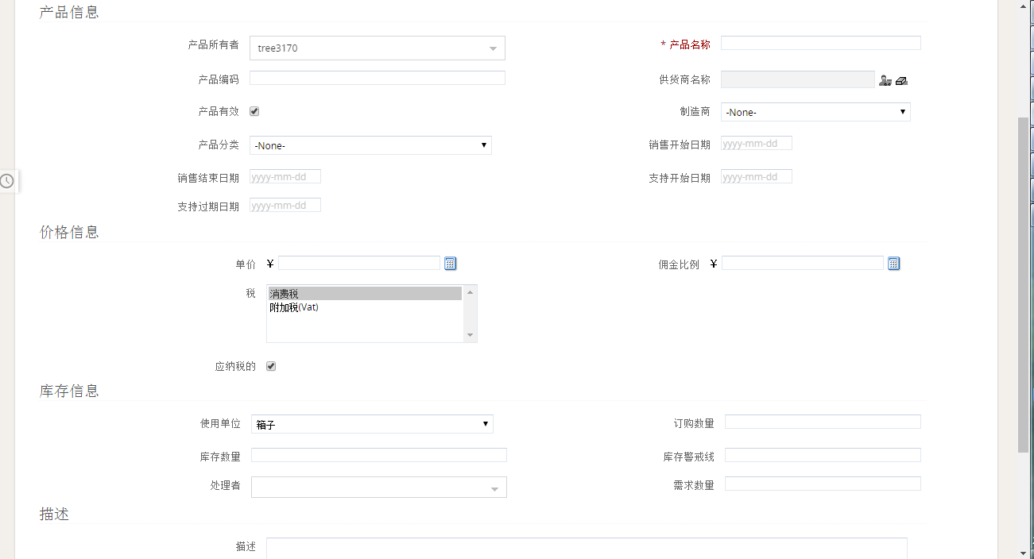
[Name] [nvarchar](50) NULL, 产品名 | 产品名 | Printing Charge
[Description] [nvarchar](2000) NULL, 描述 [name]代表什么意思 | 产品描述 | [Name] | 代表什么意思
[Catagory] [nvarchar](50) NULL, Product Catagory | 产品分类 | Statonery-filling
[SubCategory] [nvarchar](50) NULL, 自定义 | 产品子分类 | Plastic clear folder/Envelope (MSF-PH)
[Property1] [nvarchar](50) NULL, ？？？似乎没用 | ？？？
[Property2] [nvarchar](50) NULL,？？？似乎没用 | ？？？
[Property3] [nvarchar](50) NULL,？？？似乎没用 | ？？？
[Remark] [nvarchar](2000) NULL, remark
[LatestEditBy] [nvarchar](50) NULL, | 最后修改人 |  | 跟客户表一样问题
[Unit] [nvarchar](10) NULL, ？？？ | 单位 | pcs/location/time/sets
[DiscountBy] [int] NULL, ??? | 打折？？？ | 0
[MinInventory] [decimal](18, 4) NULL, 最小库存 | 最小库存 | 0
[DefaultWarehouse] [int] NULL, 默认仓库？？？ | 默认仓库？？？ | 0
[ItemType] [nvarchar](5) NULL, ？？？ | ？？？ | NS
[LatestEditTime] [datetime] NULL, | 最后编辑时间 |  | 跟客户表一样问题
[Barcode] [nvarchar](50) NULL, ？？？ | ？？？
[LinkFilePath] [nvarchar](2000) NULL, ？？？ | ？？？
[ACSalesID] [int] NULL, ？？？ | ？？？
[ACCostOfSalesID] [int] NULL, ？？？ | ？？？
[ACInventoryID] [int] NULL,？？？似乎没用 | ？？？
[ACInvAdjID] [int] NULL,？？？似乎没用 | ？？？
[ACLendBorrowID] [int] NULL,？？？似乎没用 | ？？？
[IsPriceByMarkup] [bit] NULL,？？？似乎没用 | ？？？
[IsMarkupFromCal] [bit] NULL,？？？ | ？？？
[CostingMethod] [nvarchar](50) NULL, | 消费方式？？？ | Average
[UnitCostFixed] [decimal](18, 8) NULL, ？？？ | 固定单位消费？？？ | 0:00:00
[RateA] [decimal](18, 4) NULL, ？？？ | ？？？ | 1
[ExtraA] [decimal](18, 4) NULL, ？？？ | ？？？ | 1
[OuterLength] [decimal](18, 4) NULL, ？？？ | ？？？
[OuterWidth] [decimal](18, 4) NULL,？？？ | ？？？
[OuterHeight] [decimal](18, 4) NULL,？？？ | ？？？
[QtyPerOuter] [decimal](18, 4) NULL,？？？ | ？？？
[OuterGrossWeight] [decimal](18, 4) NULL,？？？ | ？？？
[OuterNetWeight] [decimal](18, 4) NULL,？？？ | ？？？
[PackageWeightUnit] [nvarchar](10) NULL,包装重量单位kg | 包装重量单位 | kg
[PackageSizeUnit] [nvarchar](10) NULL,cm | 包装大小单位 | cm
[QtyPerInner] [decimal](18, 4) NULL,？？？ | ？？？
[SalesTaxCodeID] [int] NULL,？？？ | ？？？
[PurchaseTaxCodeID] [int] NULL,？？？ | ？？？
[LastUnitCost] [decimal](18, 8) NULL,？？？ | ？？？
[PreferedVenderID] [int] NULL,？？？ | ？？？
[UNC] [varchar](300) NULL,？？？ | ？？？
[URL] [varchar](300) NULL,？？？ | ？？？
[ExtraCost] [decimal](18, 8) NULL, 额外花费 | 额外花费 | 什么情况下有额外花费
[IsNew] [bit] NULL, | 是否是新的？？？
[Packing] [nvarchar](500) NULL, 打包？？？ | 打包方式？？？ | 單獨入OPP袋(加HKD0.12元)
[ProductSize] [nvarchar](50) NULL, | 产品大小 | 22cm x 31cm
[ProdLeadTime] [int] NULL, 产品交货时间？？？ | ？？？ | 11
[SampleLeadTime] [int] NULL, | ？？？ | 4 | 样品交货时间？？？
[SampleCharge] [nvarchar](50) NULL, | 样品费？？？ | 工廠報價:HKD800元 / 客戶報價: HKD1200元
[BlockCharge] [nvarchar](50) NULL, | 充电座？？？ | - / Waived
[ExtraCost2] [nvarchar](50) NULL, 额外花费2 | 额外消费2
[UNC0] [nvarchar](300) NULL, ？？？似乎没用 | ？？？
[UNC1] [nvarchar](300) NULL,？？？似乎没用，有图片地址 | ？？？
[UNC2] [nvarchar](300) NULL,？？？似乎没用，有图片地址 | ？？？
[UNC3] [nvarchar](300) NULL,？？？似乎没用 | ？？？
[UNC4] [nvarchar](300) NULL,？？？似乎没用 | ？？？
[URL0] [nvarchar](300) NULL,？？？似乎没用 | ？？？
[URL1] [nvarchar](300) NULL,？？？似乎没用 | ？？？
[URL2] [nvarchar](300) NULL,？？？似乎没用 | ？？？
[URL3] [nvarchar](300) NULL,？？？似乎没用 | ？？？
[URL4] [nvarchar](300) NULL,？？？似乎没用 | ？？？
[FtyQty1] [int] NULL, ？？？ factory quatity？中文是什么意思？ | ？？？
[FtyQty2] [int] NULL,？？？ | ？？？
[FtyQty3] [int] NULL,？？？ | ？？？
[FtyQty4] [int] NULL,？？？ | ？？？
[FtyQty5] [int] NULL,？？？ | ？？？
[FtyCurrency] [nvarchar](50) NULL, 工厂currency是什么??? | ？？？
[ListQty1] [int] NULL,??? | ？？？
[ListQty2] [int] NULL,??? | ？？？
[ListQty3] [int] NULL,??? | ？？？
[ListQty4] [int] NULL,??? | ？？？
[ListQty5] [int] NULL,??? | ？？？
[ListCurrency] [nvarchar](50) NULL,??? | ？？？

发票Invoice
表名：Item：产品表
字段名Field Name | Chinese Name | 实例 | 有问题的字段 | 需要显示的字段
[InvoiceID] [int] IDENTITY(1,1) NOT NULL,
[InvoiceRef] [nvarchar](50) NULL,
[InvoiceDate] [datetime] NULL, | 发票时间
[SORef] [nvarchar](1000) NULL, | SORef
[CustomerID] [int] NULL, | 客户ID
[CusRef] [nvarchar](50) NULL, | 客户Ref？？？ |  | 客户ID和客户Ref不一致

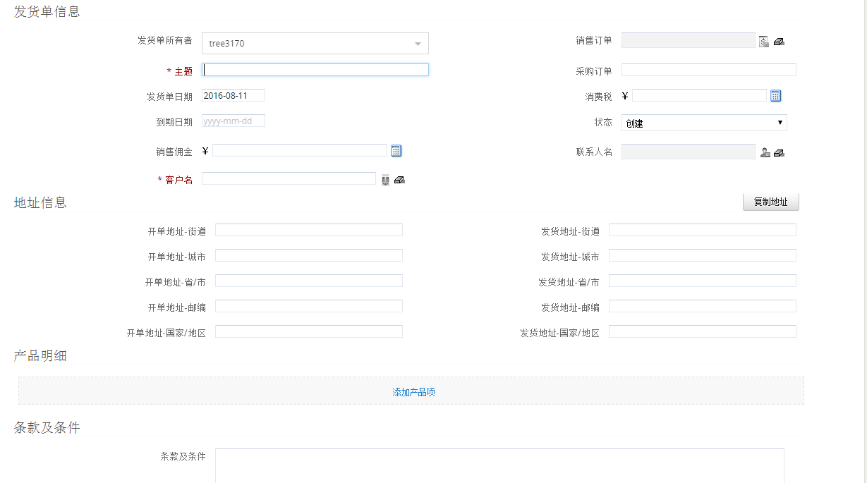
[CusName] [nvarchar](500) NULL, | 客户名字？？ |  | 感觉实例中不像
[CusMailAddress] [nvarchar](500) NULL, | 客户邮寄地址？？？ | Saltängsvägen 18, 721 32 Västerås Sweden
[CusDeliveryAddress] [nvarchar](500) NULL, | 客户发货地址 | 香港鰂魚涌太古坊 電訊盈科中心17/F
[CusTel] [nvarchar](50) NULL, | 客户电话 | 2111 9551 | 为何如此多客户信息，不是直接用 CustomerID关联客户表就可以查到吗？ 如果这边出现重复怎么办
[CusFax] [nvarchar](50) NULL, | 客户传真 | 2111 9551
[CusEmail] [nvarchar](50) NULL, | 客户邮件地址 | CusEmail
[CusContact] [nvarchar](50) NULL, | 客户名字？？？ | Mr. Johan Svard
[CusDiscount] [decimal](18, 8) NULL, | 客户折扣 | 0
[CustomerPONo] [nvarchar](50) NULL, | 客户PONo | CCMKT-P12-003
[RemarkBin] [image] NULL, 这里image是做什么用的 ？？？ | ？？？ | Img | Img是做什么用到额？
[LatestEditBy] [nvarchar](50) NULL, | 最后修改人
[PaymentTermID] [int] NULL, | 付款方式ID？？？ | 1、2、7、8 | 这里付款方式有多少种， 数字分别代表什么意思
[FreightAmount] [money] NULL, | 运费金额？？？
[OtherCharge] [money] NULL, | 其他费用
[Deposit] [money] NULL, | 存款？？？
[Total] [decimal](18, 8) NULL, | 总共
[CurrencyName] [nvarchar](50) NULL, | Currency
[ExchangeRate] [decimal](18, 8) NULL, | 汇率
[PayMethod] [nvarchar](50) NULL, | 付款方式
[DeliveryMethod] [nvarchar](50) NULL, | 配送方式
[DNNo] [nvarchar](200) NULL, | ???
[InvoiceType] [nvarchar](50) NULL, | 发票类型???
[AccountJournalID] [int] NULL, ？？？ | ???
[ProjectID] [int] NULL, ？？？ | ???
[StaffName] [nvarchar](50) NULL, | 员工名
[StaffID] [int] NULL, | 员工ID
[CreatorUserID] [int] NULL, | 创建客户ID |  | 这个字段是什么意思？跟员工ID有什么区别？？？
[LatestEditTime] [datetime] NULL, | 最后修改时间

